상품제안서
영국R 보온, 보냉 빅머그 텀블러 1200ml 라이트퍼플 | 상품코드: F32408

 |  |  |  |  |  |  | 02-412-0044 | www.easy1.co.kr
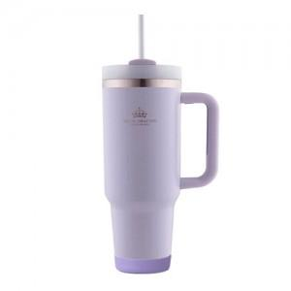

【상세/제작정보】 | <p><span style="font-size: 12pt;">** 실크인쇄 100개미만 50000원별도</span></p><p><span style="font-size: 12pt;">** 배송비- 한박스 15개 / 4000원별도</span></p><p>&nbsp;</p>

【인쇄/포장옵션】 | 실크, 레이저, 스티커, 컬러필름인쇄 / 포장지포장

【공급단가】 | 수량 | 30~ | 100~ | 300~ | 500~ | 1,000~
*VAT별도 | 단가 | 12,650원 | 11,850원 | 11,350원 | 11,150원 | 10,950원

【상품 URL】 | https://easy1.co.kr:443/src/goods_detail.php?gdno=32408

